2.クラス構成
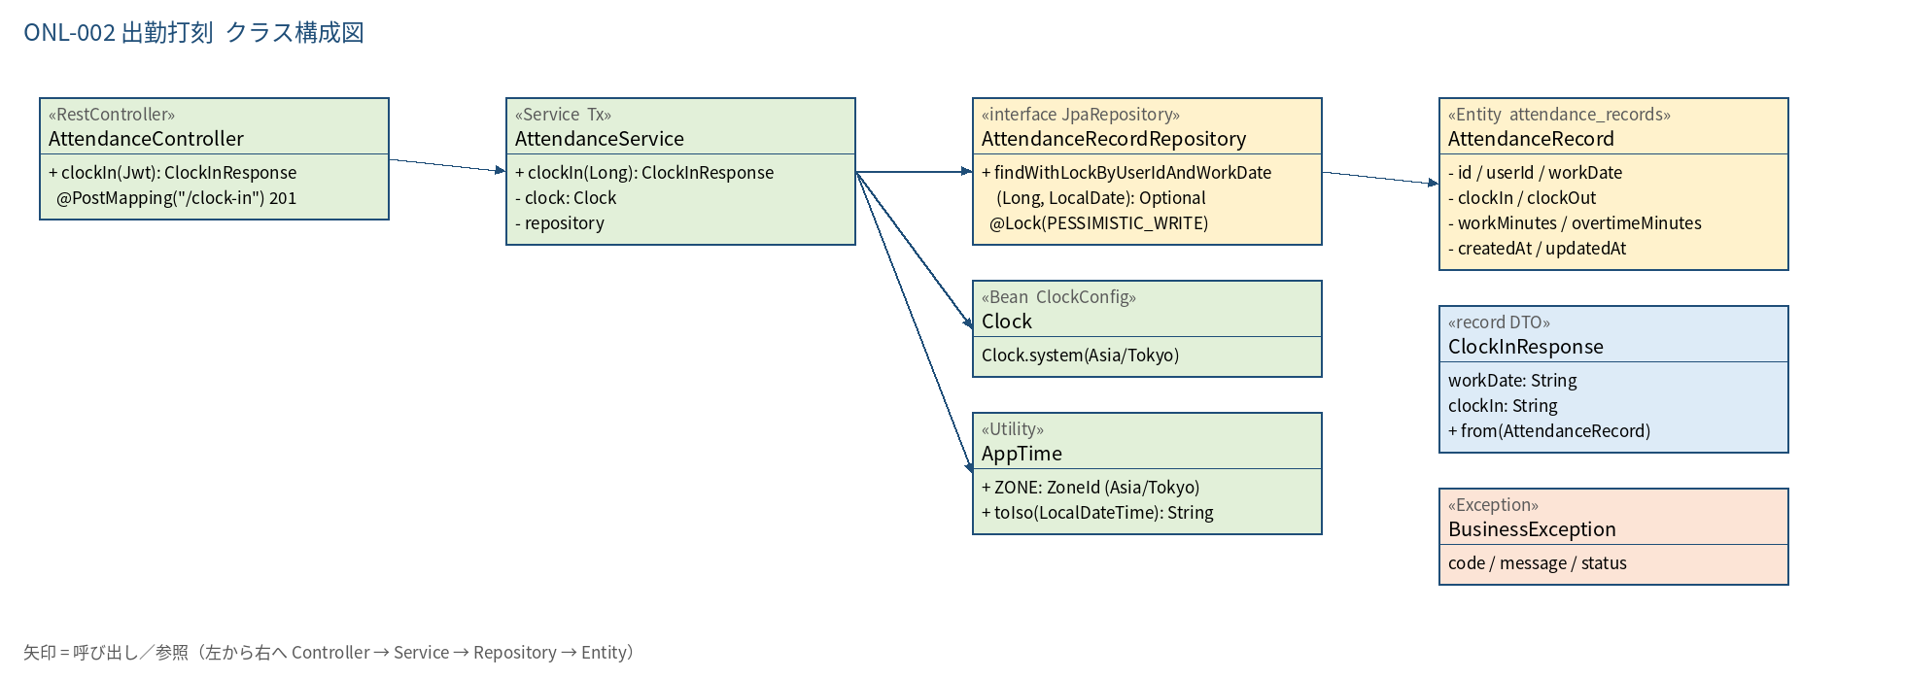
2.1 クラス構成図

3.シーケンス
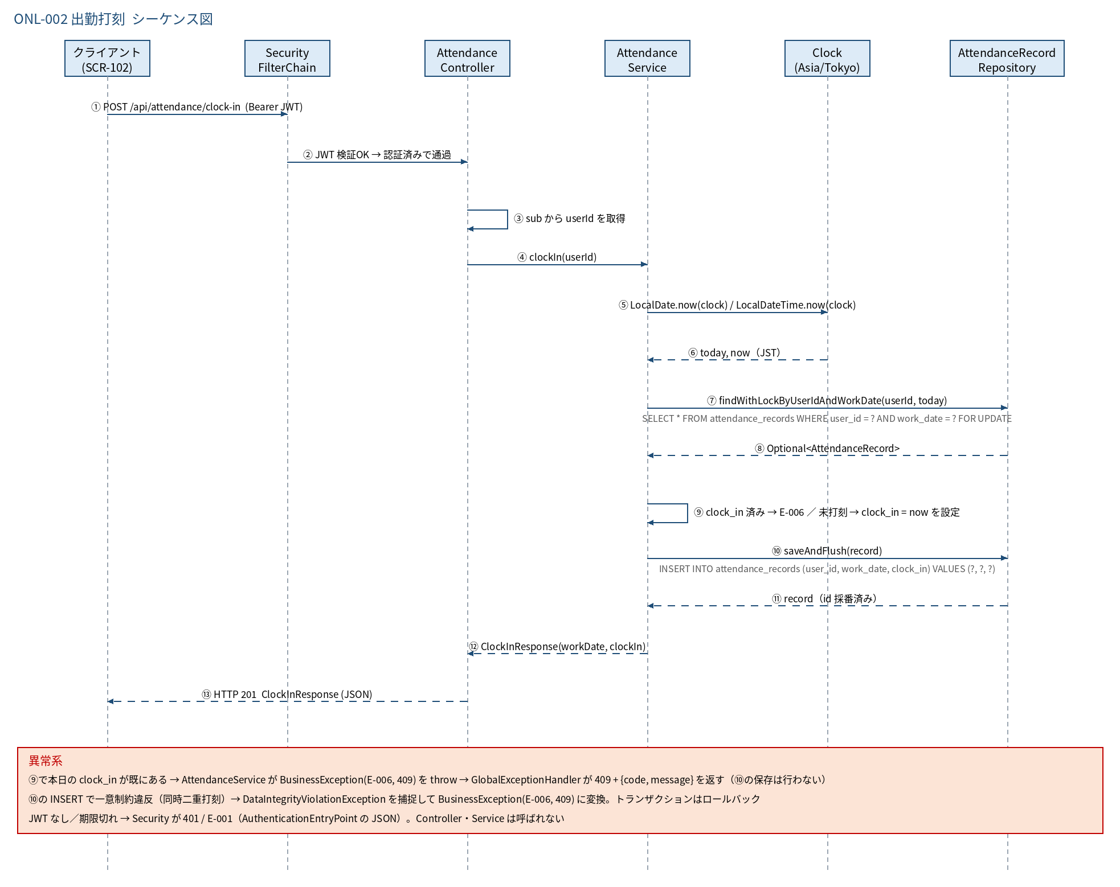
3.1 シーケンス図

5.処理フロー
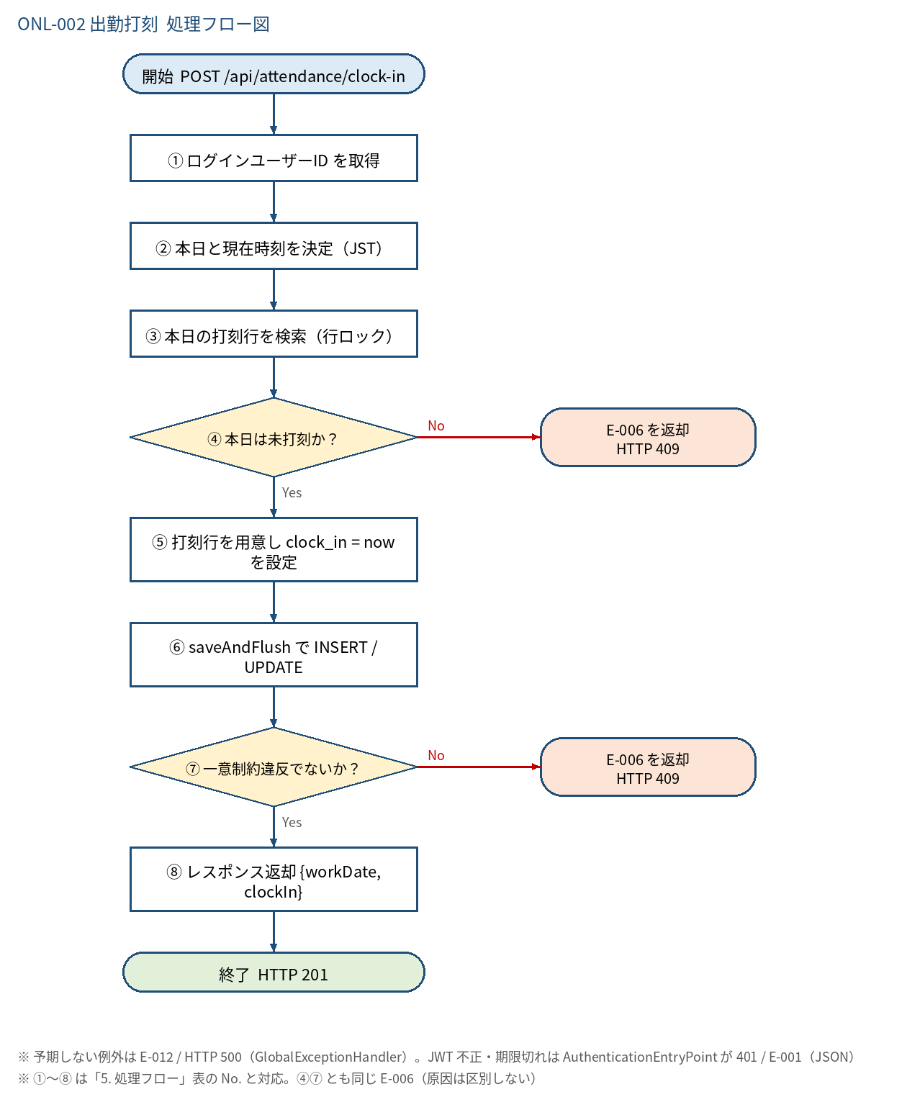
5.1 処理手順
No. | 処理 | 詳細 | 種別・分岐
① | ログインユーザーID を取得 | Controller: Long.valueOf(jwt.getSubject())。リクエストに userId は含めない（なりすまし防止） | 処理
② | 本日と現在時刻を決定（JST） | today = LocalDate.now(clock)、now = LocalDateTime.now(clock).truncatedTo(SECONDS)。clock は Asia/Tokyo の Clock Bean | 処理
③ | 本日の打刻行を検索（行ロック） | AttendanceRecordRepository#findWithLockByUserIdAndWorkDate（SELECT ... FOR UPDATE）。行がなければ Optional.empty() | 処理
④ | 本日は未打刻か？ | 「行なし」または「行あり かつ clock_in が NULL」なら Yes。行あり かつ clock_in あり → No | 判定（No → E-006 を返却 HTTP 409）
⑤ | 打刻行を用意し clock_in = now を設定 | 行なし → new AttendanceRecord(userId, today)。行あり(clock_in NULL) → 既存行を再利用 | 処理
⑥ | saveAndFlush で INSERT / UPDATE | 新規行は INSERT、既存行は UPDATE。その場で flush して制約違反をこの時点で検出する | 処理
⑦ | 一意制約違反でないか？ | DataIntegrityViolationException（uq_attendance_records_1）。同時リクエストで先に INSERT された場合 | 判定（No → E-006 を返却 HTTP 409）
⑧ | レスポンス返却 {workDate, clockIn} | ClockInResponse.from(record) を HTTP 201 で返す。コミットは Service メソッド終了時 | 処理

5.2 処理フロー図

